電卓画面
画面名 |  | 電卓画面 |  |  |  |  |  |  |  | 画面ID |  | calculator
画面説明
電卓で計算を行う。
画面レイアウト
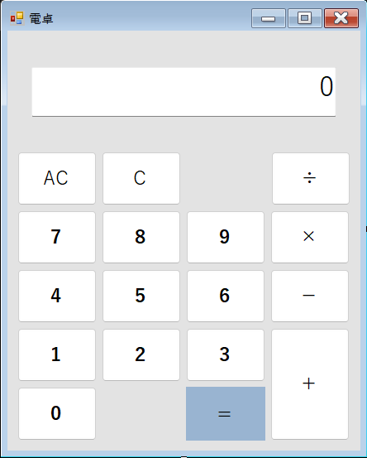

①

⑦
②
③

⑧

④
⑨

⑩

⑥
⑥

 |  |  |  |  |  |  |  |  |  |  |  |  | 2回目の「＝」は✖

項目説明
No. | 項目名 |  | 種別 | I/O | 文字種 | 最大桁数 | 最小桁数 | 必須 | 初期値 |  | 備考
① | 計算結果表示欄 |  | テキストボックス | O |  |  | 1 | - | 0 |  | 数値を3桁ごとにカンマで区切って表示する。
② | オールクリアボタン |  | ボタン | - | - | - | - | - | -
③ | クリアボタン |  | ボタン | - | - | - | - | - | -
④ | 数字ボタン（1） |  | ボタン | - | - | - | - | - | -
 | 数字ボタン（2） |  | ボタン | - | - | - | - | - | -
 | 数字ボタン（3） |  | ボタン | - | - | - | - | - | -
 | 数字ボタン（4） |  | ボタン | - | - | - | - | - | -
 | 数字ボタン（5） |  | ボタン | - | - | - | - | - | -
 | 数字ボタン（6） |  | ボタン | - | - | - | - | - | -
 | 数字ボタン（7） |  | ボタン | - | - | - | - | - | -
 | 数字ボタン（8） |  | ボタン | - | - | - | - | - | -
 | 数字ボタン（9） |  | ボタン | - | - | - | - | - | -
 | 数字ボタン（0） |  | ボタン | - | - | - | - | - | -
⑤ | 小数点ボタン |  | ボタン | - | - | - | - | - | -
⑥ | 等号ボタン |  | ボタン | - | - | - | - | - | -
⑦ | 除算ボタン |  | ボタン | - | - | - | - | - | - |  | 「0」で除算を行なった場合、①計算結果表示欄に、「Error」を表示する。
⑧ | 乗算ボタン |  | ボタン | - | - | - | - | - | - |  | 計算式を計算するタイプではない。 除算・割り算を優先しない。
⑨ | 減算ボタン |  | ボタン | - | - | - | - | - | -
⑩ | 加算ボタン |  | ボタン | - | - | - | - | - | -
処理説明
②オールクリアボタン押下 |  |  | ①計算結果表示欄に表示されている数値、計算過程を全て消去する。
③クリアボタン押下 |  |  | ①計算結果表示欄に表示されている数値のみを消去する。
④数字ボタン押下 |  |  | ＜①計算結果表示欄に、「0」のみが入力されている場合＞ →「0」を上書きして、「押下した数字ボタンの値」を出力する。 ＜①計算結果表示欄に、「0」以外の数値が入力されている場合＞ →①計算結果表示欄に表示されている数値の末尾に、「押下した数字ボタンの値」を結合して出力する。 ＜事前に⑮～⑱の演算系のボタンを押下した場合＞ →①計算結果表示欄に、「押下した数字ボタンの値」を出力する。
⑤小数点ボタン押下 |  |  | ①計算結果表示欄に表示されている数値の末尾に、「.」を結合して出力する。 ＜①計算結果表示欄の値に、小数点ボタン押下によって結合された小数点が存在する場合＞ →何も処理を行わない。
⑤等号ボタン押下 |  |  | ①計算結果表示欄に入力されている値と、⑮～⑱の演算系のボタン押下後に入力した値の演算結果を、等号ボタン押下することで、①計算結果表示欄に出力する。 ＜上記以外の場合＞ →何も処理を行わない。
⑥除算ボタン押下 |  |  | ①計算結果表示欄に入力されている値と、除算ボタン押下後に入力した値を加算した結果を、除算ボタン、または等号ボタンを押下することで、①計算結果表示欄に出力する。 ＜①計算結果表示欄に、「0」のみが入力されている場合＞ →何も処理を行わない。 ＜事前に⑮～⑲の演算系のボタンを押下した場合＞ →何も処理を行わない。
⑦乗算ボタン押下 |  |  | ①計算結果表示欄に入力されている値と、乗算ボタン押下後に入力した値を加算した結果を、乗算ボタン、または等号ボタンを押下することで、①計算結果表示欄に出力する。 ＜①計算結果表示欄に、「0」のみが入力されている場合＞ →何も処理を行わない。 ＜事前に⑮～⑲の演算系のボタンを押下した場合＞ →何も処理を行わない。
⑧減算ボタン押下 |  |  | ①計算結果表示欄に入力されている値と、減算ボタン押下後に入力した値を加算した結果を、減算ボタン、または等号ボタンを押下することで、①計算結果表示欄に出力する。 ＜①計算結果表示欄に、「0」のみが入力されている場合＞ →何も処理を行わない。 ＜事前に⑮～⑲の演算系のボタンを押下した場合＞ →何も処理を行わない。
⑨加算ボタン押下 |  |  | ①計算結果表示欄に入力されている値と、加算ボタン押下後に入力した値を加算した結果を、加算ボタンまたは等号ボタンを押下することで、①計算結果表示欄に出力する。 ＜①計算結果表示欄に、「0」のみが入力されている場合＞ →何も処理を行わない。 ＜事前に⑮～⑲の演算系のボタンを押下した場合＞ →何も処理を行わない。

